Sheet1
과목명 | 마이크로프로세서 및 실습
분반 | 1
학번 | 2012136068
이름 | 송승하
과제명 | G-RC카
번호 | 부품명 | 단가 | 수량(EA) | 가격 | 링크 | 사진 | 비고
1 | 2WD miniQ | 41500 | 1 | 41500 | http://toolparts.co.kr/front/php/product.php?product_no=68433&main_cate_no=&display_group= | 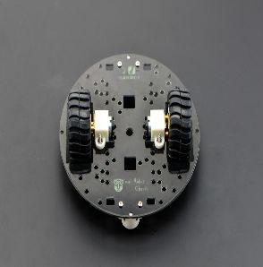
2 | DRV8835 | 8400 | 1 | 8400 | http://www.devicemart.co.kr/1170520 | 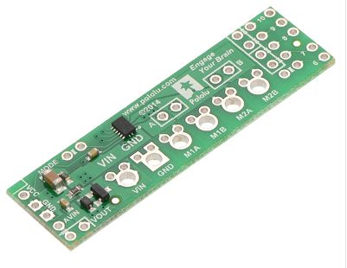 | 모터를 2개만 사용해서 이걸로 사용합니다.
3 | 브레드 보드 미니 | 900 | 2 | 1800 | http://storefarm.naver.com/icrobot/products/405039343 | 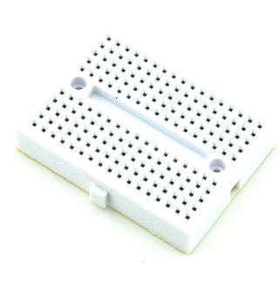 | 브래드보드 크기가 너무커서 이걸로 사용합니다.
4 | SBH-9V | 1560 | 2 | 3120 | http://eleparts.co.kr/EPX33TM8 | 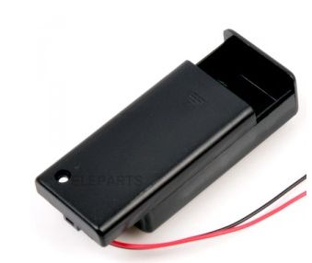
5 | 9V 건전지 | 1900 | 2 | 3800 | http://eleparts.co.kr/EPX68J6Y | 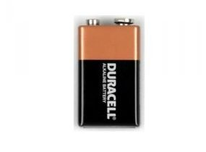
6 | M3 서포트 20mm female | 110 | 8 | 880 | http://www.devicemart.co.kr/1322394 | 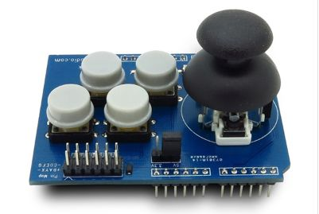 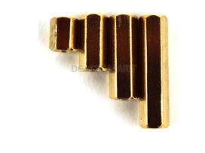
7 | M3 서포트 20mm male | 110 | 8 | 880 | http://www.devicemart.co.kr/1322398 | 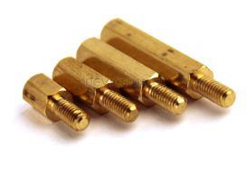
8 | Upper Deck for miniQ | 4990 | 1 | 4990 | http://storefarm.naver.com/icbanq/products/371749747 | 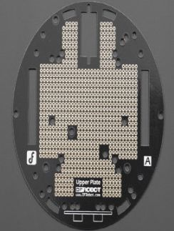
9 | M3*6 접시머리 나사 | 8 | 20 | 160 | http://www.devicemart.co.kr/34266 | 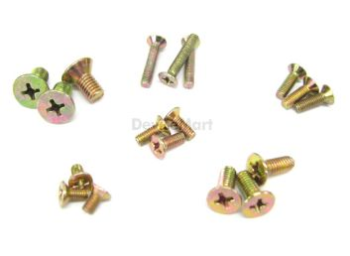
 |  |  | 최종가격 | 65530

